Forwards
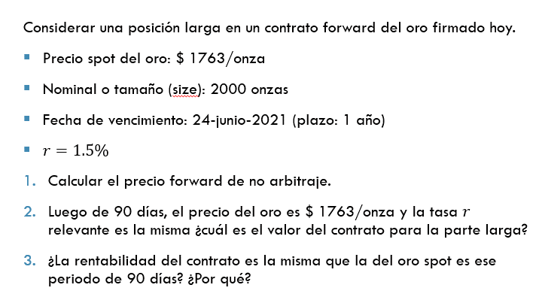
S_0 | $ 1,763.00
Size | 2000
Fecha de vcto | 24-Jun-21
Plazo | 1
r | 1.50%

1) | F(0,T) | $ 1,789.45

2) | Fecha actual | 2020-09-22
 | Plazo remanente | 0.7534
 | S_90 dias | $ 1,763.00
 | V_t(0,T) | -$ 6.48

